Cover
Hệ thống bán vé xem phim |  |  |  | Process | Function Name
 |  |  |  | Screen Design | User Management

 | 1. | Overview
 |  | Tài liệu này mô tả thiết kế màn hình của module User Management, module này nhằm quản lý thông tin chung về các User trong hệ thống
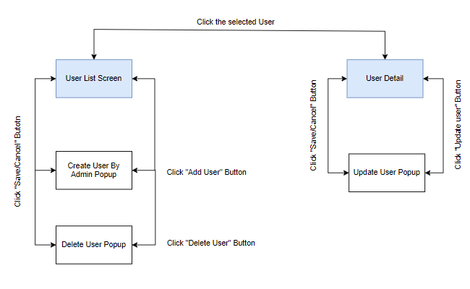

 | 2. | Screen list

 |  | No | Screen ID |  |  | Screen Name
 |  | 1 | SCR_US_001 |  |  | Risk & Issue list
 |  | 2 | SCR_US_002 |  |  | Create User by Admin
 |  | 3 | SCR_US_003 |  |  | Delete User
 |  | 4 | SCR_US_004 |  |  | Create User By User
 |  | 5 | SCR_US_005 |  |  | Update User

View List User
Hệ thống bán vé xem phim |  |  |  | Process |  | Screen ID |  |  | Screen Name | Created By | Created Date | Approved Date
 |  |  |  | Screen Design |  | SCR_US_001 |  |  | Risk & Issue list | Đức Anh | 2023-12-27 | MMDDYYY

1. Overview
 | Tại màn hình này hiển thị list groups hiện có

2. Screen Design
 | 2.1. Screen Detail Image
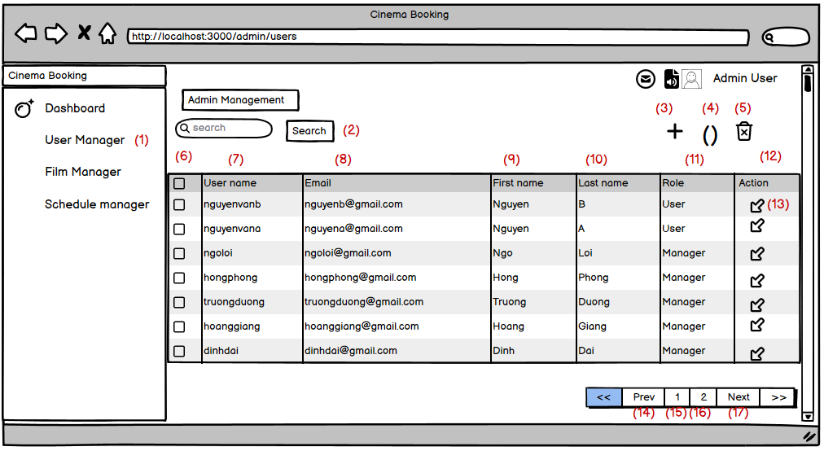

 |  | Screen item

 |  | Item | Display |  | Type |  | I/O | Operation
 |  | (1) | User Management |  | Label |  | O | Hiển thị ra tiêu đề của page
 |  | (2) | Search |  | Form |  | I | Hiển thị ra form để người dùng có thể search theo tên nhóm. Người dùng sau khi nhập sẽ bấm Button Search để bắt đầu tìm kiếm
 |  | (3) | Add new account |  | Button |  | I | Hiển thị icon add , click vào icon này, màn hình sẽ hiển thị ra màn hình add new User
 |  | (4) | Button refresh |  | Button |  | I | Hiển thị ra icon refresh để refresh các thiết lập
 |  | (5) | Delete button |  | Button |  | I | Hiển thị icon delete , click vào icon này, admin có thể delete 1 hoặc nhiều User
 |  | (6) | Check box |  | Checkbox |  | I | Admin chọn một hoặc nhiều tài khoản để xóa
 |  | (7) | User name |  | Field |  |  | Hiển thị thông tin UserName
 |  | (8) | Email |  | Field |  |  | Hiển thị thông tin Email
 |  | (9) | First name |  | Field |  |  | Hiển thị thông tin First Name
 |  | (10) | Last name |  | Field |  |  | Hiển thị thông tin Last Name
 |  | (11) | Role |  | Field |  |  | Hiển thị thông tin Role
 |  | (12) | Action |  | Field |  |  | Hiển thị thông tin Action
 |  | (13) | Edit button |  | Button |  | I | Hiển thị ra button Edit User
 |  | (14) | Button Prev |  | Button |  | I | Hiển thị ra button Prev, click vào button này màn hình sẽ quay lại trang trước đó, nếu là trang đầu tiên nút prev này sẽ bị disabled
 |  | (15) | Button Page 1 |  | Button |  | I | Hiển thị ra button page 1, click vào button này màn hình sẽ quay lại trang 1, nếu là trang đầu tiên nút Page 1 này sẽ bị disabled
 |  | (16) | Button Page 2 |  | Button |  | I | Hiển thị ra button page 2, click vào button này màn hình sẽ quay lại trang 2, nếu là trang đầu tiên nút Page 2 này sẽ bị disabled
 |  | (17) | Button Next |  | Button |  | I | Hiển thị ra button Next, click vào button này màn hình sẽ next tới trang tiếp theo, trong trường hợp trang hiện tại là trang cuối cùng, button này sẽ bị disabled

3. Activity Diagram

4. Sequence Diagram

5. Main screen interaction

 |  | 1) | Admin click vào "User Manager" Menu

 |  | 2) | Hệ thống sẽ show ra screen "View List User"

 |  | 3) | Admin có thể thực hiện các chức năng search, paging trên table

 |  | 4) | Sau đó thì người dùng sẽ nhìn thấy danh sách User trên màn hình, và người dùng có thể thao tác thêm các chức năng Add User, Update User, Delete User tại màn hình này

Create User_By_Admin
Hệ thống bán vé xem phim |  |  |  | Process |  | Screen ID |  |  | Screen Name | Created By |  | Created Date | Approved Date
 |  |  |  | Screen Design |  | SCR_US_002 |  |  | Create User by Admin | Đức Anh |  | 2023-12-27 | MMDDYYY

1. Overview
 | Tại màn hình người dùng có thể tạo user

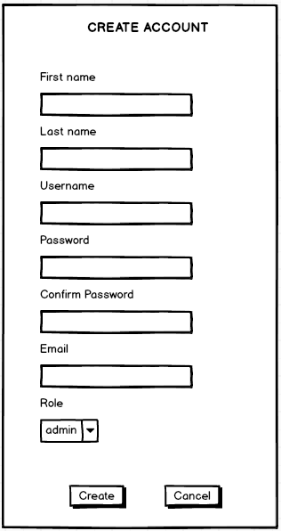
2. Screen Design
 | 2.1. Screen Detail Image

 |  | Screen item
 |  | Item | Display |  | Type |  | I/O | Initial value |  |  | Operation
 |  | (1) | First name |  | Input |  | I
 |  | (2) | Last name |  | Input |  | I
 |  | (3) | Username |  | Input |  | I
 |  | (4) | Password |  | Password |  | I
 |  | (4) | ConfirmPass |  | Password |  | I
 |  | (4) | Enail |  | Email |  | I
 |  | (4) | Role |  | Option |  | I
 |  | (4) | Create |  | Button |  |  |  |  |  | Tạo người dùng mới
 |  | (4) | Cancel |  | Button |  |  |  |  |  | Đóng cửa sổ thêm mới
 |  | (4) | Thông báo |  | Text |  |  |  |  |  | Thông báo lỗi khi nhập vào group name không hợp lệ

3. Activity Diagram

4. Sequence Diagram

5. Main screen interaction

 |  | 1) | Admin click vào "Add User" button trên screen "View List User"

 |  | 2) | Hệ thống sẽ show ra popup "Create Account"

 |  | 3) | Người dùng nhập điền thông tin vào form

 |  | 4) | Sau đó front-end sẽ validate form như: tên hơn 6 ký tự, tên không được để trống, tên không chứa kí tự đặc biệt

 |  | 5) | Nếu có lỗi thì sẽ hiển thị trên front-end
 |  |  | Nếu không có lỗi thì sẽ gửi data lên backend lưu thông tin user mới vào database

 |  | 6) | Sau đó hệ thống sẽ validate lại 1 lần nữa trên back-end
 |  |  | Nếu thỏa mãn thì data sẽ được lưu vào database và trả về kết quả cho front-end để hiển thị trên người dùng

 |  | 7) | Front-end show message tạo thành công và reload screen "View List User"

Create User By User
Hệ thống bán vé xem phim |  |  |  | Process |  | Screen ID |  |  | Screen Name | Created By |  | Created Date | Approved Date
 |  |  |  | Screen Design |  | SCR_US_004 |  |  | Create User By User | Đức Anh |  | 2023-12-27 | MMDDYYY

1. Overview
 | Tại màn hình người dùng có thể xem các thông tin chi tiết của 1 Group

2. Screen Design
 | 2.1. Screen Detail Image
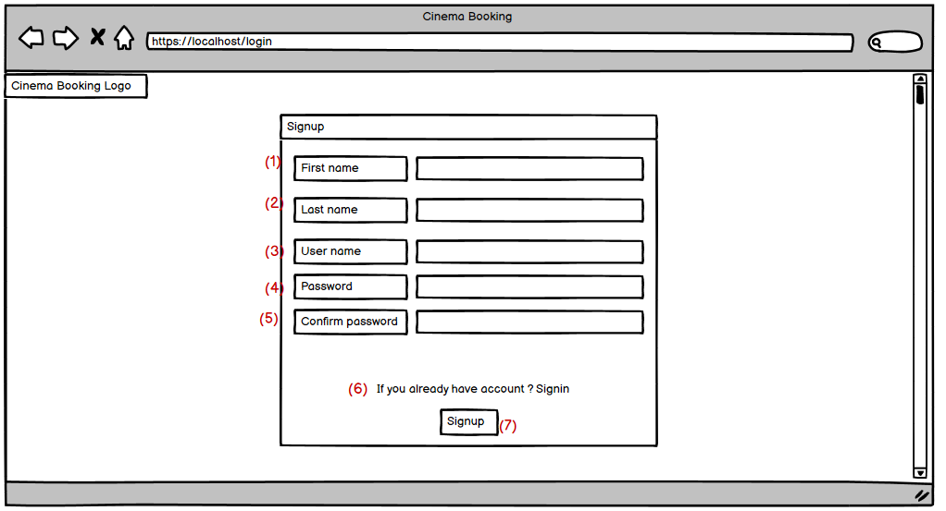

 |  | Screen item
 |  | Item | Display |  | Type |  | I/O | Initial value |  |  | Operation
 |  | (1) | First name |  | Input |  | I |  |  |  | Nhập thông tin First name
 |  | (2) | Last Name |  | Input |  | I |  |  |  | Nhập thông tin Last name
 |  | (3) | User name |  | Input |  | I |  |  |  | Nhập thông tinuser name
 |  | (4) | Password |  | Input |  | I |  |  |  | Nhập thông tin password
 |  | (5) | Confirm password |  | Input |  | I |  |  |  | Nhập lại password
 |  | (6) | Signin |  | Button |  | I |  |  |  | Nhấn để chuyển sang trang đăng nhập
 |  | (7) | Signup |  | Button |  |  |  |  |  | đăng kí tài khoản với các thông tin đã nhập

3. Activity Diagram

4. Sequence Diagram

5. Main screen interaction

 |  | 1) | User Click vào Signup button trên screen "Home page" và sau đó hệ thống sẽ chuyển sang màn hình "Signup"

 |  | 2) | Hệ thống sẽ show ra popup "Signup"

 |  | 3) | Người dùng nhập điền thông tin vào form

 |  | 4) | Sau đó front-end sẽ validate form như: tên hơn 6 ký tự, tên không được để trống, tên không chứa kí tự đặc biệt

 |  | 5) | Nếu có lỗi thì sẽ hiển thị trên front-end
 |  |  | Nếu không có lỗi thì sẽ gửi data lên backend lưu thông tin user mới vào database

 |  | 6) | Sau đó hệ thống sẽ validate lại 1 lần nữa trên back-end
 |  |  | Nếu thỏa mãn thì data sẽ được lưu vào database và trả về kết quả cho front-end để hiển thị trên người dùng

 |  | 7) | Front-end show message đã gửi thông tin đến email để đăng kí, xác nhận email để hoàn thành đăng kí User

Delete User
Hệ thống bán vé xem phim |  |  |  | Process |  | Screen ID |  | Screen Name | Created By |  | Created Date | Approved Date
 |  |  |  | Screen Design |  | SCR_US_003 |  | Delete User | Đức Anh |  | 2023-12-27 | MMDDYYY

1. Overview
 | Tại màn hình Admin/Manager có thể Delete Film theo id

2. Screen Design
 | 2.1. Screen Detail Image
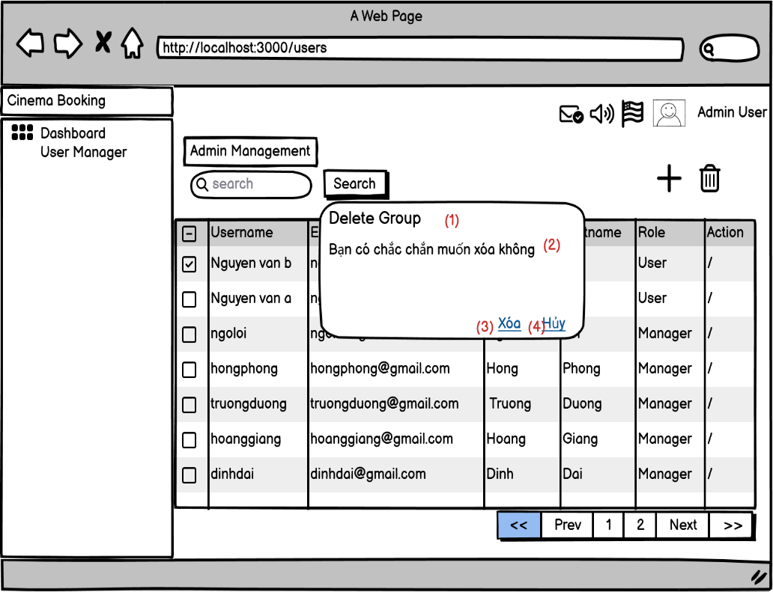
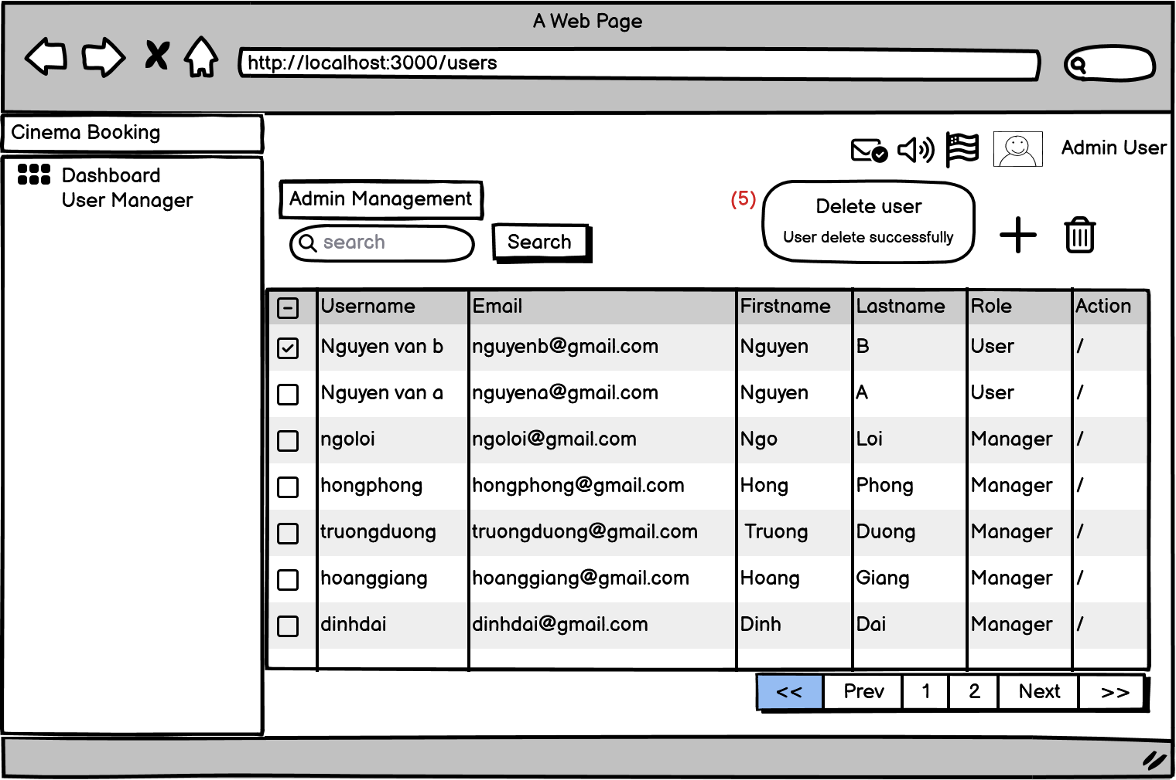

 |  | Screen item

 |  | (1) | Delete Group |  | text |  | I
 |  | (2) | Thông báo |  | text |  | I
 |  | (3) | Xóa |  | Button |  | I |  |  | Xóa thông tin của user đã chọn
 |  | (4) | Hủy |  | Button |  | I |  |  | Đóng cửa sổ xóa thông tin
 |  | (5) | Thông báo |  | text |  | I |  |  | Thông báo xóa thành công

5. Main screen interaction

 |  | 1) | Admin/Manager click vào User cần xóa trên screen "View List User" và sau đó click vào "Delete" button

 |  | 2) | Hệ thống sẽ show ra popup confirm "Delete User"

 |  | 3) | Admin/Manager bấm vào "Yes" Button để chấp nhận xóa User đã chọn

 |  | 4) | Sau đó back-end sẽ validate form như: Id User có hợp lệ hay ko, ...
 |  |  | Nếu không có lỗi thì sẽ xóa User trong database
 |  | 5) | Nếu có lỗi thì sẽ hiển thị trên front-end
 |  |  | Nếu không có lỗi thì sẽ gửi data lên backend lưu thông tin User mới vào database và trả về kết quả thành công cho front-end để hiển thị trên người dùng

 |  | 6) | Front-end show message tạo thành công và reload screen "View List User"

Update User
Hệ thống bán vé xem phim |  |  |  | Process |  | Screen ID |  |  | Screen Name | Created By |  | Created Date | Approved Date
 |  |  |  | Screen Design |  | SCR_US_005 |  |  | Update User | Đức Anh |  | 2023-12-27 | MMDDYYY

1. Overview
 | Tại màn hình người dùng có thể update User

2. Screen Design
 | 2.1. Screen Detail Image

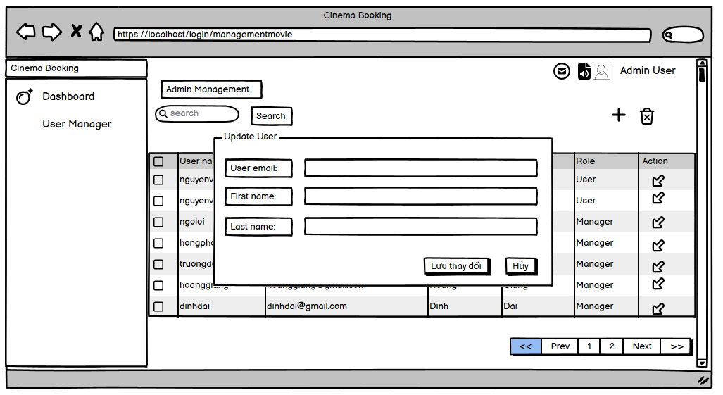
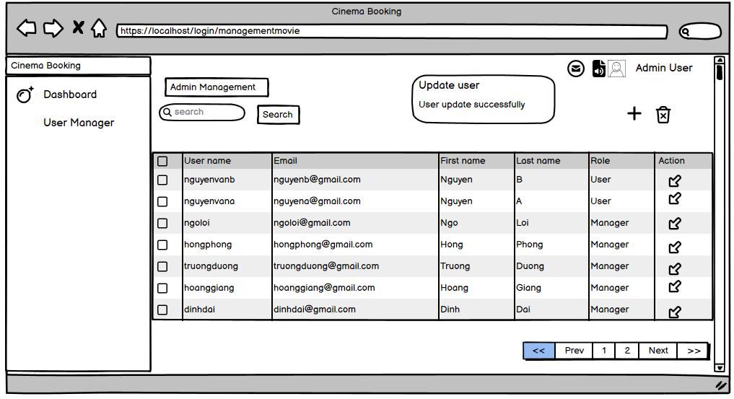

 |  | Screen item
 |  | Item | Display |  | Type |  | I/O | Initial value |  |  | Operation
 |  | (1) | Update user |  | Text |  | I
 |  | (2) | User email |  | Input |  | I
 |  | (3) | Firrst name |  | Input |  | I
 |  | (4) | Last name |  | Password |  | I
 |  | (5) | Save |  | Button |  |  |  |  |  | Lưu thông tin sau khi sửa của user
 |  | (6) | Cancel |  | Button |  |  |  |  |  | Đóng cửa sổ sửa thông tin user
 |  | (7) | Notice |  | Text |  |  |  |  |  | Thông báo khi cập nhật thành công

3. Activity Diagram

4. Sequence Diagram

5. Main screen interaction

 |  | 1) | Admin click vào "Edit User" Button trên screen "View List User" để bắt đầu update User đó

 |  | 2) | Hệ thống sẽ show ra popup "Update User

 |  | 3) | Người dùng nhập thông tin mới của user vào form

 |  | 4) | Sau đó front-end sẽ validate form như: tên hơn 6 ký tự, tên không được để trống, tên không chứa kí tự đặc biệt, không trùng với tên hiện có trong hệ thống

 |  | 5) | Nếu có lỗi thì sẽ hiển thị trên front-end
 |  |  | Nếu không có lỗi thì sẽ gửi data lên backend lưu thông tin User mới vào database

 |  | 6) | Sau đó hệ thống sẽ validate lại 1 lần nữa trên back-end
 |  |  | Nếu thỏa mãn thì data sẽ được lưu vào database và trả về kết quả cho front-end để hiển thị trên người dùng

 |  | 7) | Front-end show message tạo thành công và reload screen "View List User"

